数据统计表
不出简选重字数 | 前500字（简体） | 前1500字（简体） | 前500字（繁体） | 前1500字（繁体） | GB2312-1 / 3755字 | GB2312-全 / 6763字 | BIG5-1 / 5401 字
五笔86 | 3 | 12 | 59 | 212 | 72 | 261 | 920
五笔98 | 2 | 11 | 63 | 214 | 77 | 261 | 916 |  | 粗体 | 4码定长方案中表现最优者
五笔新世纪 | 1 | 11 | / | / | 81 (缺 3) | 266 (缺 125) | / |  | 红字 | 王码五笔中表现最优者
986五笔 | 3 | 13 | 52 | 187 | 65 | 259 | 814
牛码 | 36 | 82 | 56 | 177 | 177 | 357 | 695
徐码（新） | 0 | 6 | 14 | 38 | 55 | 168 | 203
虎码 | 0 | 1 | 61 | 220 | 42 | 310 | 1107 |  | 绿底 | 王码五笔方案
仓颉五代 | 0 | 1 | 0 | 0 | 1 | 3 | 0 | 未设简码 | 灰底 | 非四码方案（仅供娱乐）
三码郑码 | 0 | 11 | 137 | 446 | 378 | 1502 | 2221

 |  |  |  |  |  |  |  |  |  | 正常使用情况应该与「出简避重」（无二重简码）接近
 |  |  |  |  |  |  |  |  |  | 不排除有人对简码非常熟以至于接近 find_short 的情况……
出简选重字数 | 前500字（简体） | 前1500字（简体） | 前500字（繁体） | 前1500字（繁体） | GB2312-1 / 3755字 | GB2312-全 / 6763字 | BIG5-1 / 5401 字
五笔86 | 0 | 3 | 59 | 209 | 51 | 239 | 910
五笔98 | 0 | 2 | 63 | 211 | 19 | 82 | 838
五笔新世纪 | 1 | 8 | / | / | 77 (缺3) | 263 (缺 125) | /
986五笔 | 0 | 0 | 53 | 185 | 6 | 72 | 742
新纪元A | 0 | 2 | 30 | 91 | 30 | 149 | 490
新纪元B | 0 | 3 | 9 | 38 | 28 | 187 | 377
新纪元S | 0 | 0 | / | / | 11 | 69 | /
牛码 | 2 | 2 | 2 | 9 | 6 | 37 | 140
郑码 | 0 | 5 | 47 | 197 | 47 | 265 | 891
徐码（新） | 0 | 6 | 16 | 46 | 48 | 189 | 224
山人 | 0 | 1 | 16 | 42 | 2 | 47 | 155
虎码 | 0 | 1 | 65 | 226 | 10 | 236 | 1063
小鹤音形 | 1 | 9 | / | / | 68（缺4字） | 210 （缺219字） | /
仓颉五代 | 0 | 1 | 0 | 0 | 1 | 3 | 0 | 未设简码
三码郑码 | 0 | 11 | 137 | 446 | 378 | 1502 | 2221

出简码长 | 前500字（简体） | 前1500字（简体） | 前500字（繁体） | 前1500字（繁体） | GB2312-1 / 3755字 | GB2312-全 / 6763字 | BIG5-1 / 5401 字
五笔86 | 3.45 | 3.68 | 3.74 | 3.9173333333 | 3.84 | 3.93 | 4.07
五笔98 | 3.42 | 3.67 | 3.732 | 3.91 | 3.83 | 3.91 | 4.06 |  |  | 蜜雪猫城统计重码数
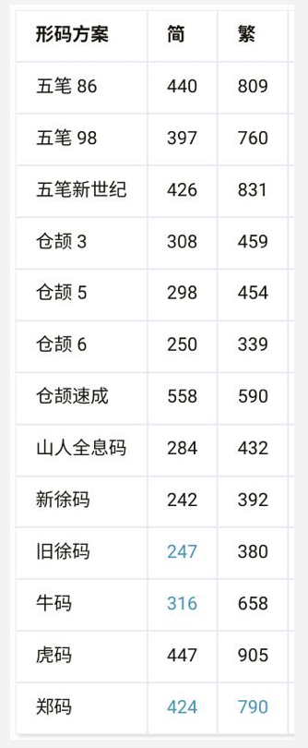
五笔新世纪 | 3.38 | 3.656 | / | / | 3.85 | 3.94 | /
986五笔 | 3.414 | 3.652 | 3.686 | 3.8746666667 | 3.83 | 3.91 | 4.04
新纪元A | 3.2 | 3.57 | 3.51 | 3.76 | 3.82 | 3.91 | 3.98
新纪元B | 3.23 | 3.59 | 3.48 | 3.74 | 3.82 | 3.91 | 3.96
新纪元S | 3.23 | 3.58 | / | / | 3.82 | 3.91 | /
牛码 | 3.374 | 3.642 | 3.572 | 3.7713333333 | 3.83 | 3.91 | 3.94
郑码 | 3.52 | 3.75 | 3.73 | 3.93 | 3.9 | 3.96 | 4.07
徐码（新） | 3.35 | 3.6413333333 | 3.632 | 3.768 | 3.83 | 3.91 | 3.94
山人 | 3.29 | 3.62 | 3.58 | 3.81 | 3.83 | 3.91 | 4.02
虎码 | 3.276 | 3.586 | 3.546 | 3.8 | 3.81 | 3.9 | 4.04
小鹤音形 | 3.54 | 3.76 | / | / | 3.89 | 3.94 | /
仓颉五代 | 4.228 | 4.4773333333 | 4.382 | 4.592 | 4.64 | 4.73 | 4.74 | 未设简码
三码郑码 | 2.998 | 3.006 | 3.266 | 3.2933333333 | 3.1 | 3.22 | 3.41

出简+允许二重简码 | 前500字（简体） | 前1500字（简体） | 前500字（繁体） | 前1500字（繁体） | GB2312-1 / 3755字 | GB2312-全 / 6763字 | BIG5-1 / 5401 字
五笔86 | 3.37 | 3.65 | 3.67 | 3.89 | 3.83 | 3.93 | 4.06
五笔98 | 3.17 | 3.43 | 3.56 | 3.76 | 3.69 | 3.82 | 3.99
五笔新世纪 | 3.37 | 3.65 | / | / | 3.85 | 3.94 | /
986五笔 | 3.21 | 3.44 | 3.56 | 3.75 | 3.68 | 3.81 | 3.97
牛码 | 3.32 | 3.62 | 3.52 | 3.75 | 3.82 | 3.9 | 3.93
徐码（新） | 3.35 | 3.64 | 3.57 | 3.77 | 3.83 | 3.91 | 3.94
虎码 | 3.27 | 3.58 | 3.54 | 3.79 | 3.81 | 3.89 | 4.03
仓颉五代 | 4.2 | 4.45 | 4.37 | 4.58 | 4.62 | 4.7 | 4.72
三码郑码 | 3 | 3.01 | 3.27 | 3.29 | 3.1 | 3.22 | 3.41

